Calcul Solde Taxe app
Saisir uniquement dans les cellules colorées
La taxe d'apprentissage | La 1ère part de 87% sert au financement de l'apprentissage versée en même temps que la contribution unique (TA et FPC) > Versement à l'OPCO de branche
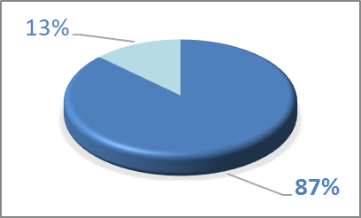 se divise en 2 parts | La 2ème part est le solde de 13 % destiné à financer les formations initiales technologiques et professionnelles hors apprentissage et l’insertion professionnelle > Versement direct à l'école
indiquer la MS de votre entreprise
TAXE D'APPRENTISSAGE 2021 Aide au calcul du Solde de la Taxe
Particularité: Le "solde" de 13% n'est pas dû pour les entreprises implantées en Alsace Moselle
Les règles d'assujettissement et d'affranchissement sont les mêmes que les années précédentes
MASSE SALARIALE BRUTE 2020
TAXE BRUTE= MSB*0,68% | 0
VERSEMENT DIRECT A L'ECOLE DE VOTRE CHOIX (vérifier l'habilitation sur la liste préfectorale) | MFR CFA BRIOUX SUR BOUTONNE | 47 Avenue de Poitiers 79170 BRIOUX SUR BOUTONNE | 0791057V
 | 0
L'école doit remettre à l'entreprise un reçu attestant le montant versé et de la date du versement
Pour plus de précisions VOIR LES DIFFERENTS ONGLETS DE CE TABLEAU

